상품제안서
바이오톡스 차량용디퓨저 80ml*2 | 상품코드: S39395

 |  |  |  |  |  |  | 02-713-8555 | www.synergygift.co.kr
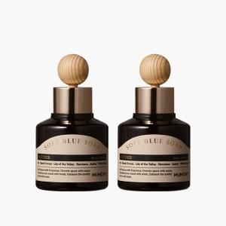

【상세/제작정보】

【인쇄/포장옵션】 | 스티커 / 포장불가능

【공급단가】 | 수량 | 100~ | 300~ | 500~ | 1,000~ | 3,000~
*VAT별도 | 브라운 | 5,850원 | 5,760원 | 5,620원 | 5,400원 | 5,170원
 | 골드 | 5,850원 | 5,760원 | 5,620원 | 5,400원 | 5,170원

【상품 URL】 | https://www.synergygift.co.kr:443/src/goods_detail.php?gdno=39395

